简单工厂模式
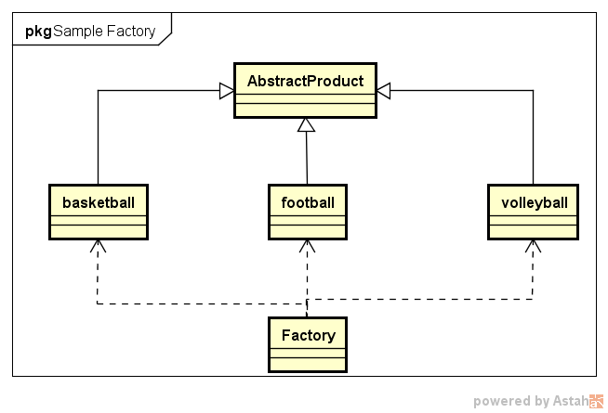
★ | 简单工厂模式简介

 | 创建型模式关注对象的创建过程，在软件开发中应用非常广泛。
 | 创建型模式描述如何将对象的创建和使用分离
 | 让用户在使用对象过程中无须关心对象的创建细节，从而降低系统耦合度，并且让系统易于修改和扩展。

 | 简单工厂模式是最简单的设计模式之一，其实它并不属于Gof的23种设计模式
 | 但应用也十分频繁，同时也是其余创建模式的基础

★ | 简单工厂应用举例

 |  |  |  | Factory
 | Customer Jungle |  | basketball |  | create | basketball

 |  |  | football |  | create | football

 |  |  | volleyball |  | create | volleyball

 | 举个例子：
 | 一个体育用品生产厂（这即是一个工厂Factory），该工厂可以根据客户需求生产篮球、足球和排球。
 | 篮球、足球和排球被成为产品（Product），产品的名称可以被成为参数。
 | 客户Jungle需要时可以向工厂提供产品参数，工厂根据产品参数生产对应产品，客户Jungle并不需要关心产品的生产过程细节。

★ | 简单工厂基本实现流程

 | 由上述例子，可以很容易总结出简单工厂的实现流程:
 | 设计一个抽象产品类，它包含一些公共方法的实现:
 | ● | 从抽象产品类中派生出多个具体产品类，如篮球类、足球类、排球类，具体产品类中实现具体产品生产的相关代码；

 | ● | 设计一个工厂类，工厂类中提供一个生产各种产品的工厂方法，该方法根据传入参数（产品名称）创建不同的具体产品类对象；

 | ● | 客户只需调用工厂类的工厂方法，并传入具体产品参数，即可得到一个具体产品对象。

★ | 简单工厂定义

 |  | 简单工厂模式:定义一个简单工厂类，它可以根据参数的不同返回不同类的实例，被创建的实例通常都具有共同的父类

★ | 简单工厂模式结构

 | 从简单工厂模式的定义和例子可以看出，在简单工厂模式中，大体上有3个角色：
 | ● | 工厂(Factory）:根据客户提供的具体产品类的参数，创建具体产品实例；

 | ● | 抽象产品(AbstractProduct):具体产品类的基类，包含创建产品的公共方法；

 | ● | 具体产品(ConcreteProduct):抽象产品的派生类，包含具体产品特有的实现方法，是简单工厂模式的创建目标。

 | 简单工厂模式UML类图如下:

